TC-01
Title | Como Usuario quiero poder modificar mi cuenta

Description / Overview | Si se completan los campos con caracteres no permitidos el sistema de igual forma guarda estos datos.

Reproduction Steps | 1- Abrir la aplicación http://127.0.0.1:5000/
 | 2- Click en "Sing In"
 | 3- Completar campo "Email"
 | 4- Completar campo "Password" con la contraseña correspondiente al mail aportado en el paso 3
 | 5- Click en "Enviar"
 | 6- Poner el cursor sobre el botón "Hello, (nombre del usuario)"
 | 7- Click en "Your profile"
 | 8- Click en "Edir Profile"
 | 9- Completar cualquier campo con caracteres que no correspondan al mismo
 | 10- Click en "Save"

Expected Behavior | Debería mostrar un mensaje de error ya que no se completaron todos los campos obligatorios con los datos correctos para dicho campo

Actual Behavior | Se pueden dejar todos o algunos campos vacíos o ponerles cualquier tipo de caracter
 | 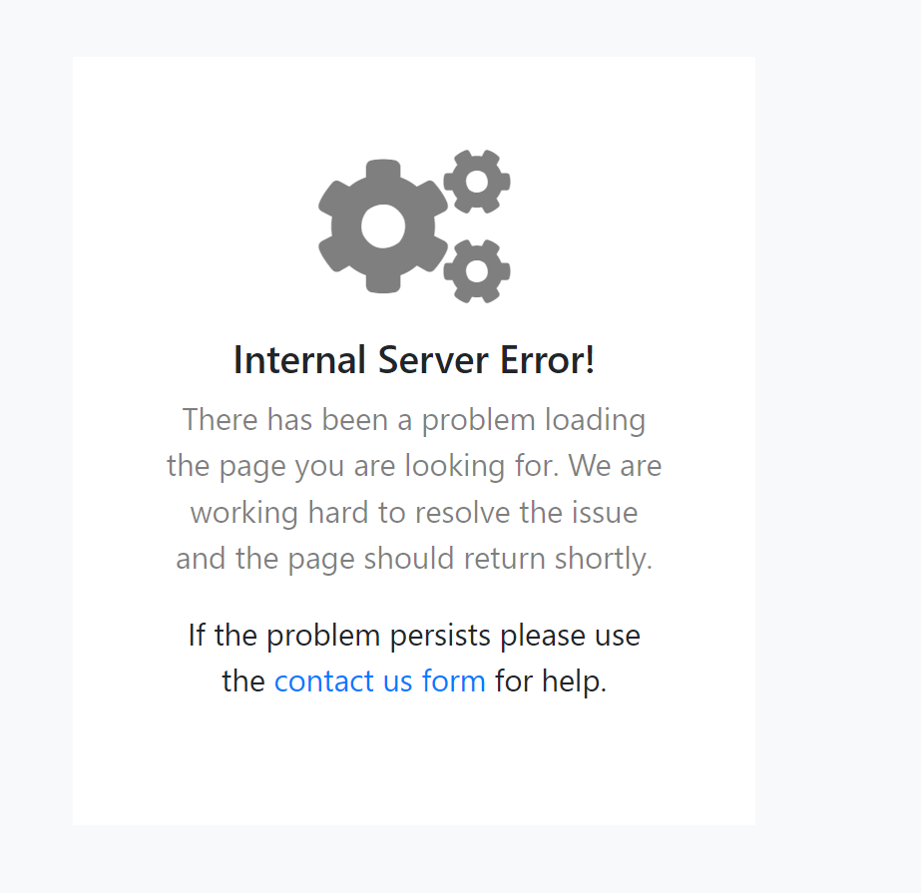
Incidence / Severity / Probability of reproduction | Gravedad crítica: no debería aceptar que los campos obligatorios queden vacíos o incluso aceptar cualquier tipo de caracter que no corresponda para un campo especifico
 | 100% tasa de reproduccion

Story and Acceptance Criteria affected | US PE-53

Browsers tested | Google Chrome

Environment | http://127.0.0.1:5000/

Notes

